상품제안서
메탈 가죽 열쇠고리 | 상품코드: S19412

 |  |  |  |  |  |  | 02-713-8555 | www.synergygift.co.kr
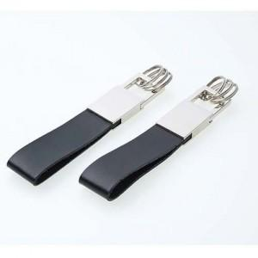

【상세/제작정보】 | <p>※싸바라박스 별도문의</p><p>※기본 지퍼백 포장됩니다.</p>

【인쇄/포장옵션】 | 레이저 / 포장지포장

【공급단가】 | 수량 | 100~ | 200~ | 500~ | 1,000~ | 3,000~
*VAT별도 | 단가 | 2,940원 | 2,830원 | 2,730원 | 2,620원 | 2,520원

【상품 URL】 | https://www.synergygift.co.kr:443/src/goods_detail.php?gdno=6305

